Sheet1
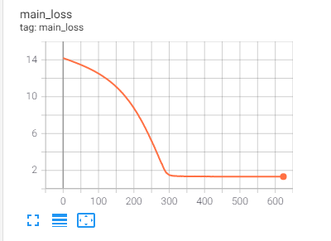
baseline | CTR_AUC
 | 0.6196

main

main_model
lr:0.0001
acc: | 103.87%
click_auc: | 52.61%
conversion_auc: | 51.26%

fed

fed_model
lr:0.001
acc
click_auc
conversion_auc

 | dev下 5e-3 1e-8 | acc 53

 | 3e-3 1e-8 | acc 54.14

 |  |  |  |  | main | 5 |  |  |  | 53.28%
 |  |  |  |  | local | 5 | 1 | 2 |  | 52.50%
 |  |  |  |  | fed_avg |  |  |  |  | 52.80%

 |  |  |  | 2.00E-03 | 1.00E-08 | epoch | frac | local_ep | alpha | client | global | 无地区信息 | 1 | 2 | 3 | 4
global | 使用自己的L2正则（对bias没有正则） 3e-3 1e-6 |  | 53 |  |  | 5 | 0.8 | 3 | 0.2 | 53.487 | 53.131 | 0.20197 | 0.2029 | 0.19889 | 0.19879 | 0.20152
 |  |  |  |  |  | 5 | 1 | 2 | 0.25 | 53.136 | 53.571 | 1 | 0.27697 | 0.34977 | 0.52622 | 0.38347
 |  |  |  |  |  | 5 | 0.8 | 3 | 0.15 | 53.088 | 52.782 | 0.02087 | 0.15262 | 0.14889 | 0.14756 | 0.14937
fed_model_2 | 使用本地的BN层 fed 3e-3 1e-8 跑满15epoch |  | 其实好了很多 |  |  | 5 | 0.8 | 2 | 0.25 | 52.633 | 54.014 | 1 | 0.25087 | 0.25322 | 0.24809 | 0.25914
 | 全局模型 dev click_auc:56.698% |  |  |  |  | 8 | 0.8 | 3 | 0.25 | 52.618 | 52.47 | 0.26208 | 0.25199 | 0.25028 | 0.24796 | 0.25069
 | test 0.5072610024114431 |  |  |  |  | 5 | 1 | 2 | 0.1 | 52.366 | 52.049 | 0.14425 | 0.10165 | 0.09862 | 0.09713 | 0.09991
 |  |  |  |  |  | 8 | 0.8 | 3 | 0.1 | 51.772 | 51.266 | 0.10191 | 0.10428 | 0.09907 | 0.09668 | 0.10038

fed_model_withoutBN | 不使用BN层 fed 3e-3 1e-8 跑满15epoch
 | 全局模型 dev click_auc: 50.922%
 | 52.41%
 | 0.517 |  |  |  | lr | l2 | batch_size |  |  | CTR |  |  |  |  | w |  | global
 |  |  |  |  | 2.00E-03 | 1.00E-08 | 2048 |  |  |  |  | 5 | 0.8 | 3 | 0.2 |  | 53.131
 | 使用全局BN |  |  |  |  |  |  |  |  |  |  | 5 | 0.8 | 3 | 0.15 |  | 52.782
 | 全局模型 dev click_auc 54.785 |  |  |  | Model: HMoE | epoch | frac | local_ep | alpha | client | global | 8 | 0.8 | 3 | 0.25 |  | 52.47
 | :49.968% |  |  |  | main | 5 |  |  |  | / | 53.28%
 |  |  |  |  | local | 5 | 1 | 2 |  | 52.50% | /
 |  |  |  |  | fed_adaptive | 5 | 0.8 | 3 | 0.2 | 53.48% | 53.13%
 |  |  |  |  | fed_adaptive | 5 | 0.8 | 2 | 0.25 | 52.63% | 54.01%

